2020成果物
横浜掖済会病院（薬剤管理指導支援システム）
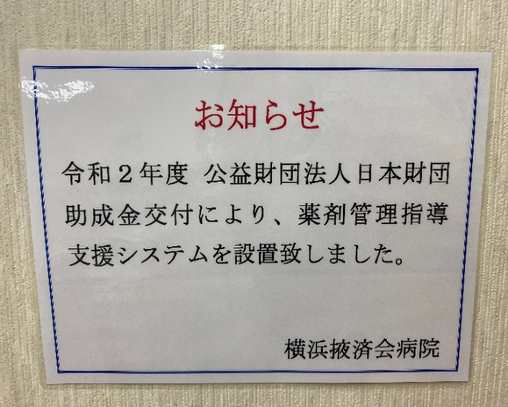
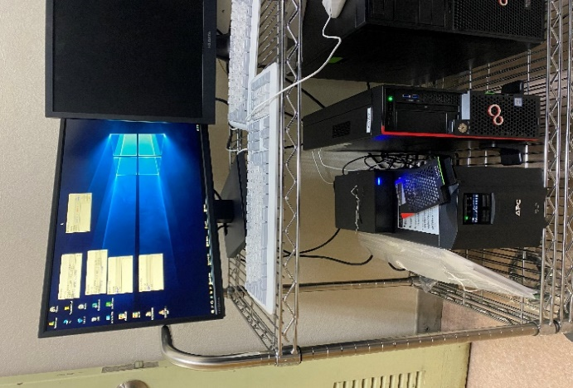

 | 【 院内掲示 】

 |  |  |  | 【 サーバー本体 】
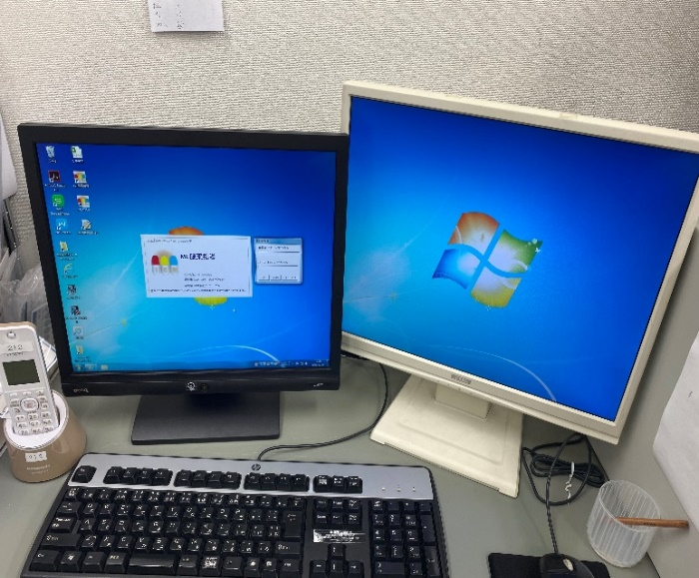

 | 【 サーバー製造番号 】

 |  |  |  | 【 薬剤管理指導支援システム 】
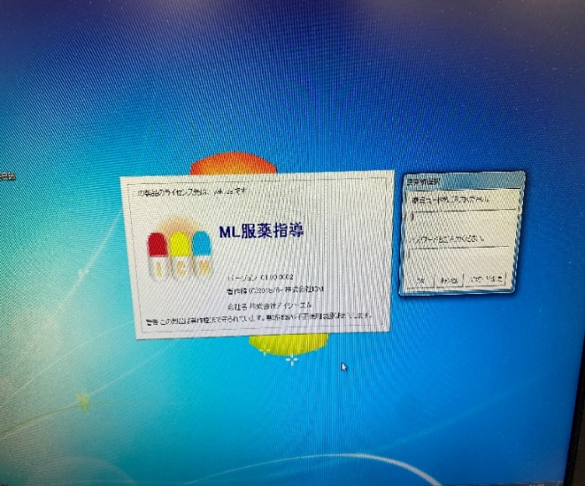
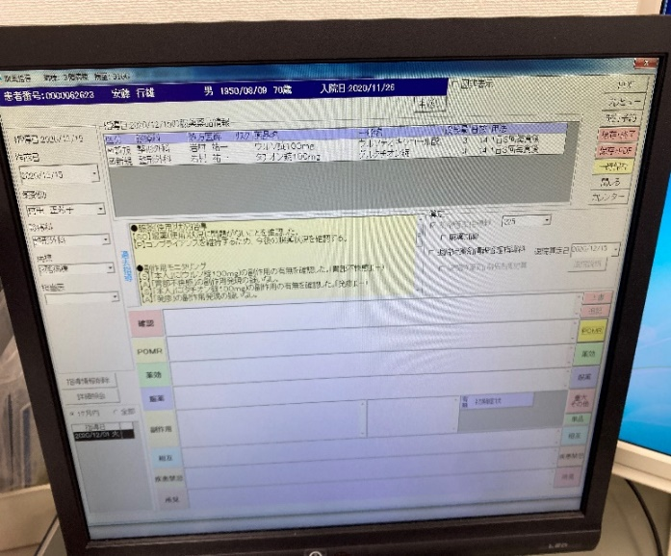

 | 【 ソフトウェア起動画面 】 |  | 【 ソフトウェア起動画面 】

神戸掖済会病院（手術支援ナビゲーションシステム）
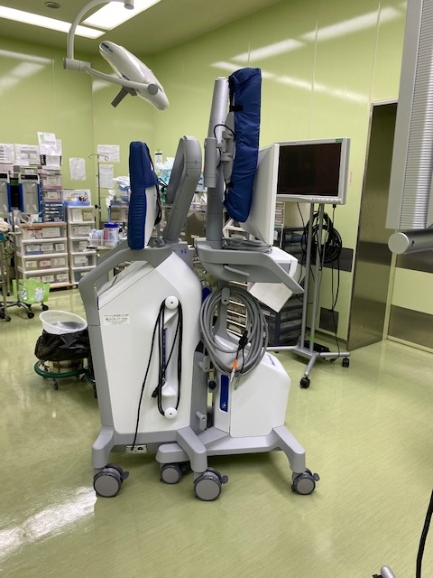
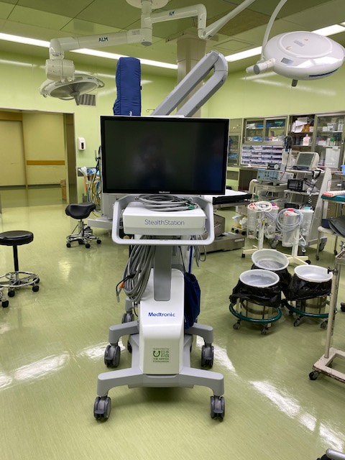
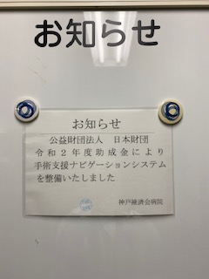

 | 【左側面】 | 【正面】 |  |  | 【院内掲示】

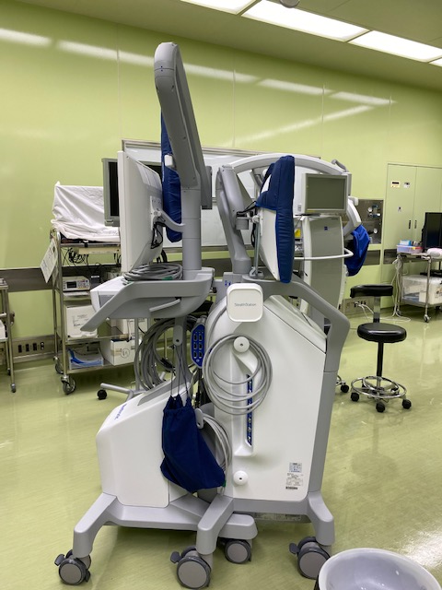
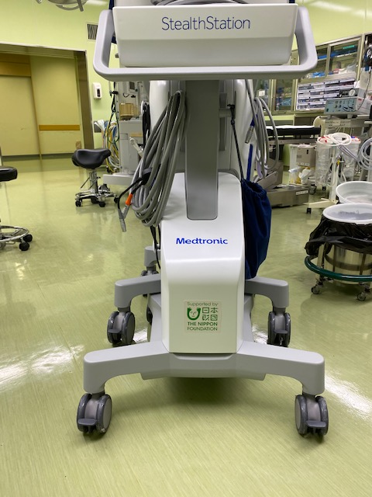

 | 【右側面】 |  | 【正面拡大】

門司掖済会病院（乳房Ⅹ線撮影装置）
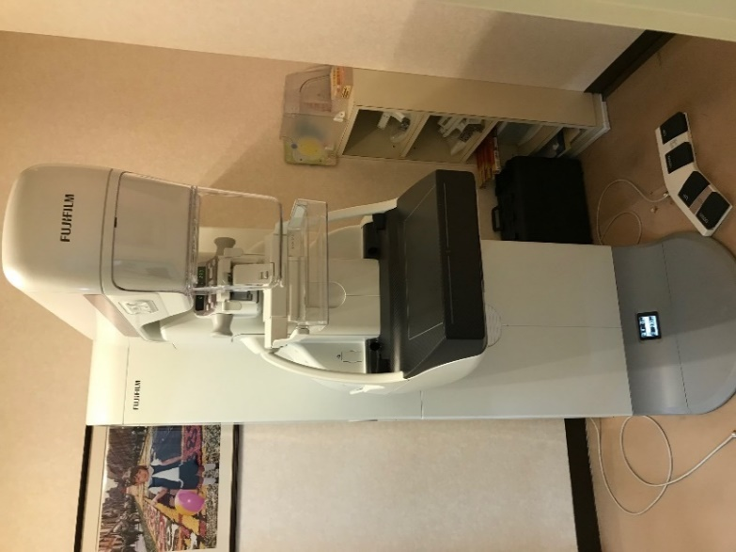
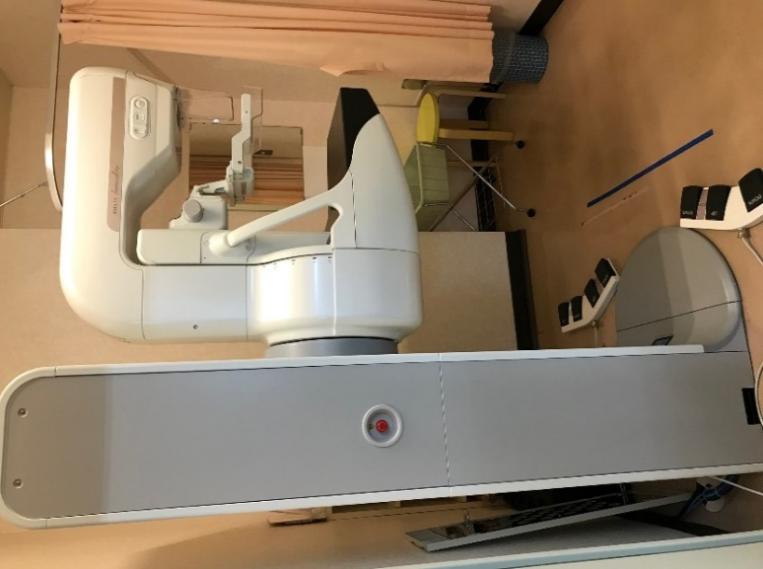

 | 【正面】 |  | 【側面】
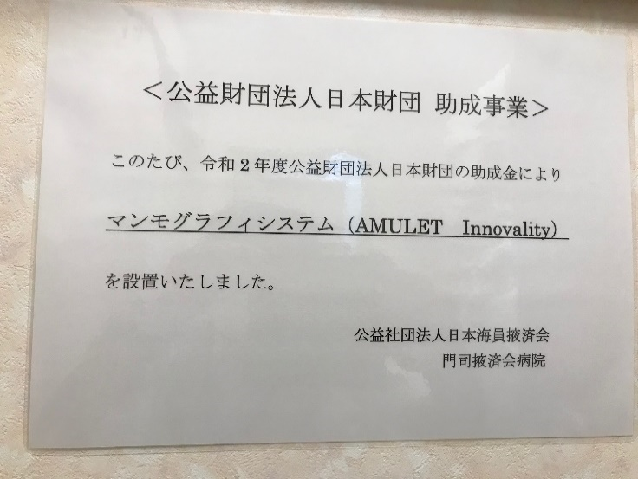
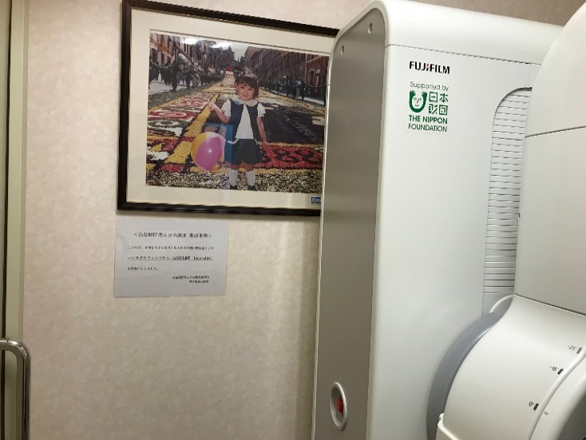

 | 【院内掲示】
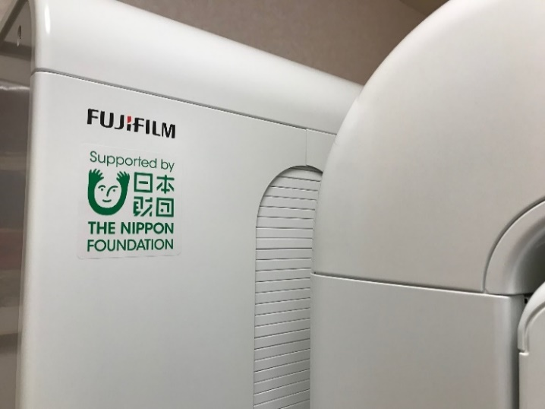
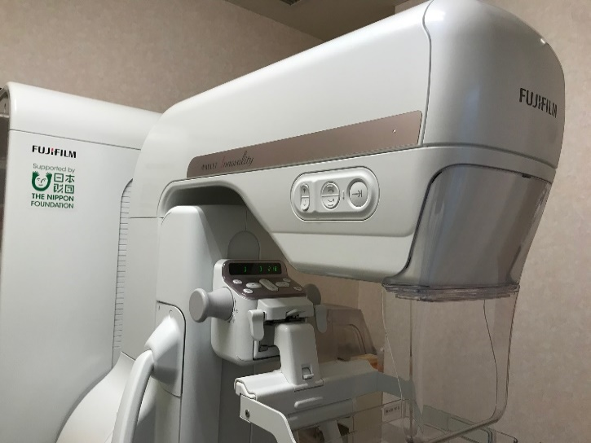

 | 【日本財団ステッカー】

